상품제안서
레빗 메탈카드 3.0 USB (16 ~ 256G) | 상품코드: F23844

 |  |  |  |  |  |  | 02-412-0044 | www.easy1.co.kr
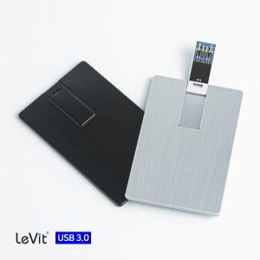

【상세/제작정보】 | 256G의 경우 문의 요망.

【인쇄/포장옵션】 | 레이저, 컬러필름인쇄 / 포장지포장

【공급단가】 | 수량 | 50~ | 100~ | 500~ | 1,000~ | 2,000~
*VAT별도 | 16GB | 6,430원 | 6,320원 | 6,160원 | 6,060원 | 5,900원
 | 32GB | 7,740원 | 7,610원 | 7,420원 | 7,290원 | 7,100원
 | 64GB | 8,720원 | 8,580원 | 8,360원 | 8,210원 | 8,000원
 | 128GB | 16,900원 | 16,620원 | 16,200원 | 15,920원 | 15,500원

【상품 URL】 | https://dev.easy1.co.kr:443/src/goods_detail.php?gdno=23844

